業務フロー凡例
システム名 |  |  | システム種別 |  | 基本設計書 |  | 作成者 | 作成日 | 更新者 | 更新日 | 版数
POSサーバー |  |  | POSサーバー |  |  |  | LoiLV | 2023-06-07 | LoiLV | 2024-06-12 | 0.13

機能カテゴリ |  | 37_メガ割設定 |  | 項目 |  | 概要設計書 | 業務フロー凡例

 | ●1_レジ内

●●
画面表示
●●
モーダル表示

●●
処理機能
本来なら、処理内で分岐もあるとは思いますが、今回は、分岐処理についても、一括で処理機能と定義しています。
●●
音声ファイル

 | ●1_レジ周辺機器

セカンドディスプレイ
●●
セカンドディスプレイ画面表示
スキャナー
●●
スキャナー

スキャナー
自動釣銭機
●●
自動釣銭機
プリンター
●●

磁気カードリーダー
磁気カードリーダー
エフケイシステム 両面双方向読み取り MJR-100

 | ●外部連携

●●
API連携
本来ならDBですが、DBの意味で使用しています。
●●
他の機能への連携

●●
端末内DB
設定関連などのDB
最新
ボタン名

最新
分岐・判定

●●
他の機能部門への連携

機能概要
システム名 |  |  | システム種別 |  | 基本設計書 |  | 作成者 | 作成日 | 更新者 | 更新日 | 版数
POSサーバー |  |  | POSサーバー |  |  |  | LoiLV | 2024-05-27 | LoiLV | 2024-06-12 | 0.13

機能カテゴリ |  | 37_メガ割設定 |  | 項目 |  | 概要設計書 | 機能概要

 | 37_メガ割設定
 |  |  |  |  |  |  |  |  |  |  |  | 1
 |  |  |  |  |  |  |  |  |  |  |  | 2
X1_メニュー機能
 |  |  |  |  |  |  |  |  |  |  |  | 3
 |  |  |  |  |  |  |  |  |  |  |  | 4
 |  |  |  |  |  |  |  |  |  |  |  | 5
 |  |  |  |  |  |  |  |  |  |  |  | 6
37_メガ割設定
 |  |  |  |  |  |  |  |  |  |  |  | 7
 |  |  |  |  |  |  |  |  |  |  |  | 8
 |  |  |  |  |  |  |  |  |  |  |  | 9
 |  |  |  |  |  |  |  |  |  |  |  | 10
店舗情報をタッチすると共通機能を実行する。
各ユーザーのstoreIdに基づいて、各店舗に該当する店舗一覧を取得する。
storeId = 09999の場合、全ての店舗一覧を取得する。
 |  |  |  |  |  |  |  |  |  |  |  | 11
 |  |  |  |  |  |  |  |  |  |  |  | 12
SC3701
メガ割設定画面
 |  |  |  |  |  |  |  |  |  |  |  | 13
 |  |  |  |  |  |  |  |  |  |  |  | 14
 |  |  |  |  |  |  |  |  |  |  |  | 15
店舗一覧表示モダール
1つの店舗のみ選択可能
顧客が選択した店舗を保存する。SC3701_メガ割設定画面に戻ると、観客が選択した店舗を表示する。SCX0101_メインメニュー画面に戻ると、顧客が選択した店舗をクリアする。
 |  |  |  |  |  |  |  |  |  |  |  | 16
 |  |  |  |  |  |  |  |  |  |  |  | 17
 |  |  |  |  |  |  |  |  |  |  |  | 18
画面初期化
店舗情報（ヘッダー）
 |  |  |  |  |  |  |  |  |  |  |  | 19
 |  |  |  |  |  |  |  |  |  |  |  | 20
 |  |  |  |  |  |  |  |  |  |  |  | 21
 |  |  |  |  |  |  |  |  |  |  |  | 22
・「決定」ボタン：2つの機能を同時に実行する。
+ KN1507_部門一覧取得機能
+KN3701_メガ割情報取得機能
・「取消」ボタン：モダールを閉じて、SCX101_メインメニュー画面に戻る。
 |  |  |  |  |  |  |  |  |  |  |  | 23
 |  |  |  |  |  |  |  |  |  |  |  | 24
MD0101
店舗一覧モダール
 |  |  |  |  |  |  |  |  |  |  |  | 25
 |  |  |  |  |  |  |  |  |  |  |  | 26
 |  |  |  |  |  |  |  |  |  |  |  | 27
 |  |  |  |  |  |  |  |  |  |  |  | 28
KN3702_商品部門提案機能に使用するために全て商品部門取得APIを呼び出す。
 |  |  |  |  |  |  |  |  |  |  |  | 29
 |  |  |  |  |  |  |  |  |  |  |  | 30
決定
取消
 |  |  |  |  |  |  |  |  |  |  |  | 31
メガ割情報取得APIを呼び出す。
・IDが09999の店舗を選択した場合、以下のように実行する。
+除外店舗の状態を含む全店舗の一覧を取得する。
+IDが09999の店舗のメガ割引日一覧を取得する。
・IDが09999以外の店舗を選択した場合、その店舗のメガ割引日一覧のみを取得する。
 |  |  |  |  |  |  |  |  |  |  |  | 32
 |  |  |  |  |  |  |  |  |  |  |  | 33
 |  |  |  |  |  |  |  |  |  |  |  | 34
 |  |  |  |  |  |  |  |  |  |  |  | 35
 |  |  |  |  |  |  |  |  |  |  |  | 36 | SC3701_メガ割設定画面
KN1507
商品部門一覧取得機能
AP1508
商品部門取得
 |  |  |  |  |  |  |  |  |  |  |  | 37 | 割引除外エリアがない場合 | 割引除外エリアがある場合
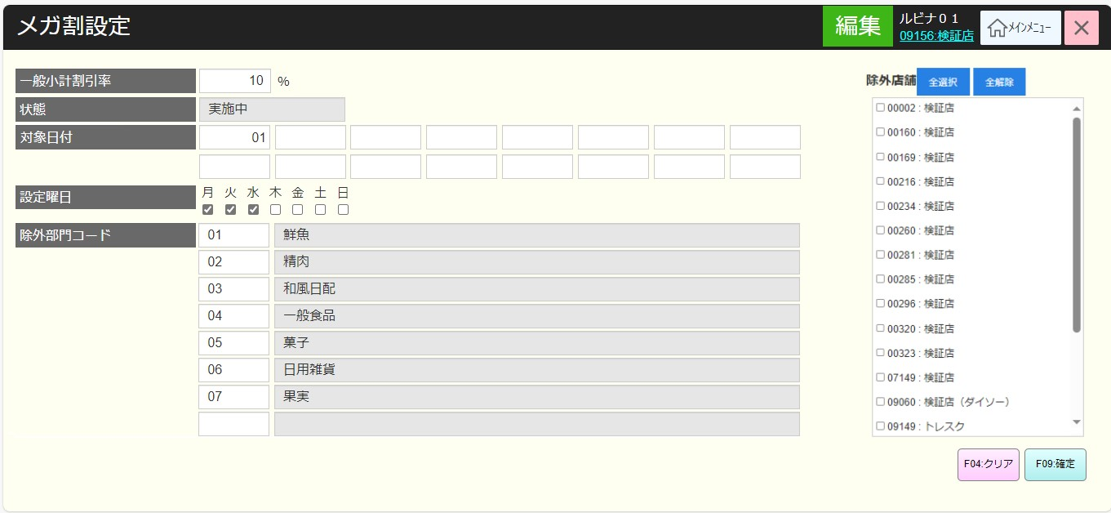
 |  |  |  |  |  |  |  |  |  |  |  | 38
初期化：
・[一般小計割引率]：
+保存された割引情報を表示する。
+初回設定の場合、ブランクを表示する。
+数字のみ入力可能、最大2文字
+ [一般小計割引率]項目にフォーカスが当たる。
・[状態]項目:
+当日が割引日かどうかの状態を表示する。[設定曜日]、[対象日付]が当日かどうかによって状態が異なる。
▸当日が割引日の場合、[実施中]を表示する。
▸当日が割引日ではない場合、[終了中]を表示する。
+編集不可
・[対象日付]:
+割引日を1から31までの範囲で入力する
+数字のみ入力可能、最大2文字
・[設定曜日]:
+割引を適用する曜日を選択する。
+複数の曜日選択可能
・[除外部門コード]:
+部門コード、部門名称を含む除外部門のリストを表示する。
+数字のみ入力可能、最大2文字
+1文字を入力した場合、フォーカスアウト時に2文字になるために前ゼロを自動補填する
+入力しない場合、フォーカスアウト時に前ゼロを自動補填しない。
・「F04:クリア」ボタンを無効にし、「F04:クリア」「F09:確定」ボタンを無効にする。
・以下のいずれかの情報に変更がある場合、「F04:クリア」[F09:確定]ボタンを有効にする。
[一般小計割引率], [設定曜日], [除外部門コード].
・MD0101_店舗一覧モダールでstoreId = 09999の店舗を選択した場合、[除外店舗]エリアを表示する。storeIdが09999以外の店舗を選択した場合、[除外店舗]エリアを表示しない。
+店舗一覧は「コード：名称」形式で表示し、コードの昇順に並べ替える。以前の保存除外店舗の値に従って各店舗項目をチェックする。
+ [全選択]ボタン：をタッチすると、全ての店舗にチェックを入れる。
+[全解除]ボタン をタッチすると、全ての店舗にチェックを外す。
アクション、イベント：
・部門コードを入力する：KN3202_商品提案機能を実行する。
+KN1507_部門一覧取得機能からデータを入力する。
+部門が存在している場合、部門名称項目に部門名称を埋め込む。
+部門が存在していない場合、部門名称項目に「データが見つかりません」を表示する。
・[F04:クリア]ボタンをタッチすると、変更を解除し、KN3701_メガ割情報取得機能を再度呼び出して編集前の状態に戻る。[ F09:確定]ボタンを無効にする。
・[F09:確定]ボタンをタッチすると、KN3703_メガ割情報更新機能を実行する。
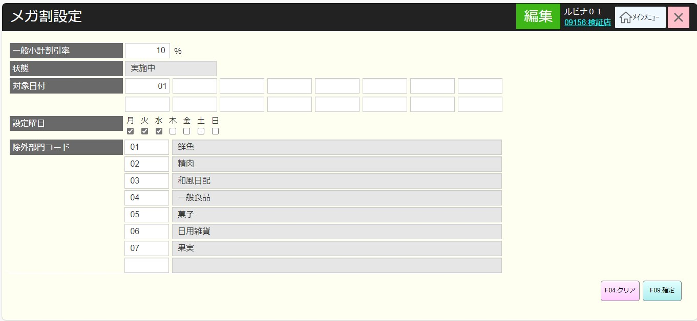
 |  |  |  |  |  |  |  |  |  |  |  | 39
37
 |  |  |  |  |  |  |  |  |  |  |  | 40
 |  |  |  |  |  |  |  |  |  |  |  | 41
 |  |  |  |  |  |  |  |  |  |  |  | 42
KN3701
メガ割情報取得機能
AP3701
メガ割取得
 |  |  |  |  |  |  |  |  |  |  |  | 43
 |  |  |  |  |  |  |  |  |  |  |  | 44
 |  |  |  |  |  |  |  |  |  |  |  | 45
 |  |  |  |  |  |  |  |  |  |  |  | 46
 |  |  |  |  |  |  |  |  |  |  |  | 47
 |  |  |  |  |  |  |  |  |  |  |  | 48
SC3701
メガ割設定画面
 |  |  |  |  |  |  |  |  |  |  |  | 49
 |  |  |  |  |  |  |  |  |  |  |  | 50
 |  |  |  |  |  |  |  |  |  |  |  | 1
 |  |  |  |  |  |  |  |  |  |  |  | 2
 |  |  |  |  |  |  |  |  |  |  |  | 3
 |  |  |  |  |  |  |  |  |  |  |  | 4
F09:確定
F04:クリア
商品部門コード入力
 |  |  |  |  |  |  |  |  |  |  |  | 5
 |  |  |  |  |  |  |  |  |  |  |  | 6
 |  |  |  |  |  |  |  |  |  |  |  | 7
 |  |  |  |  |  |  |  |  |  |  |  | 8
37
KN3702
商品部門提案機能
 |  |  |  |  |  |  |  |  |  |  |  | 9
 |  |  |  |  |  |  |  |  |  |  |  | 10
 |  |  |  |  |  |  |  |  |  |  |  | 11
 |  |  |  |  |  |  |  |  |  |  |  | 12
 |  |  |  |  |  |  |  |  |  |  |  | 13
KN3703
メガ割情報更新機能
AP3702
メガ割情報更新
 |  |  |  |  |  |  |  |  |  |  |  | 14
 |  |  |  |  |  |  |  |  |  |  |  | 15
 |  |  |  |  |  |  |  |  |  |  |  | 16
 |  |  |  |  |  |  |  |  |  |  |  | 17
 |  |  |  |  |  |  |  |  |  |  |  | 18
 |  |  |  |  |  |  |  |  |  |  |  | 19
 |  |  |  |  |  |  |  |  |  |  |  | 20
 |  |  |  |  |  |  |  |  |  |  |  | 21
バリデーションチェックNG
バリデーションチェックOK
 |  |  |  |  |  |  |  |  |  |  |  | 22
 |  |  |  |  |  |  |  |  |  |  |  | 23
 |  |  |  |  |  |  |  |  |  |  |  | 24
 |  |  |  |  |  |  |  |  |  |  |  | 25
MD_ERROR
バリデーションチェックNGのモダール
37
 |  |  |  |  |  |  |  |  |  |  |  | 26
 |  |  |  |  |  |  |  |  |  |  |  | 27
 |  |  |  |  |  |  |  |  |  |  |  | 28
 |  |  |  |  |  |  |  |  |  |  |  | 29
 |  |  |  |  |  |  |  |  |  |  |  | 30
 |  |  |  |  |  |  |  |  |  |  |  | 1
 |  |  |  |  |  |  |  |  |  |  |  | 2
 |  |  |  |  |  |  |  |  |  |  |  | 3
 |  |  |  |  |  |  |  |  |  |  |  | 4
 |  |  |  |  |  |  |  |  |  |  |  | 5
 |  |  |  |  |  |  |  |  |  |  |  | 6
 |  |  |  |  |  |  |  |  |  |  |  | 7
 |  |  |  |  |  |  |  |  |  |  |  | 8
 |  |  |  |  |  |  |  |  |  |  |  | 9
 |  |  |  |  |  |  |  |  |  |  |  | 10
 |  |  |  |  |  |  |  |  |  |  |  | 11
 |  |  |  |  |  |  |  |  |  |  |  | 12
 |  |  |  |  |  |  |  |  |  |  |  | 13
以下のようにメガ割引情報更新機能を実行する。
+存在しない部門コードを入力した場合、「有効な部門コードを入力してください。」エラーモダールを表示する。
+入力された日付が重複している場合、エラーメッセージを表示する。メッセージ：毎月かかる日に重複があります。
+日付 = 0又は日付>31で入力した場合、「1~31の範囲で入力してください。」エラーメッセージを表示する。
+MD0101_店舗一覧モダールでstoreId = 09999の店舗を選択した場合、以下のように実行する。
▸除外店舗一覧に属しない店舗の割引日を更新する。除外店舗はチェックを入れた店舗となる。
▸割引除外店舗の状態を更新する。
+storeIdが09999以外の店舗を選択した場合、その店舗のデータのみを更新する。その店舗の除外店舗値を再度更新する。
・バッチを毎日実行して、部門の割引を更新する。
 |  |  |  |  |  |  |  |  |  |  |  | 14
 |  |  |  |  |  |  |  |  |  |  |  | 15
 |  |  |  |  |  |  |  |  |  |  |  | 16
 |  |  |  |  |  |  |  |  |  |  |  | 17
 |  |  |  |  |  |  |  |  |  |  |  | 18
 |  |  |  |  |  |  |  |  |  |  |  | 19
 |  |  |  |  |  |  |  |  |  |  |  | 20
 |  |  |  |  |  |  |  |  |  |  |  | 21
 |  |  |  |  |  |  |  |  |  |  |  | 22
 |  |  |  |  |  |  |  |  |  |  |  | 23
 |  |  |  |  |  |  |  |  |  |  |  | 24
 |  |  |  |  |  |  |  |  |  |  |  | 25
 |  |  |  |  |  |  |  |  |  |  |  | 26
 |  |  |  |  |  |  |  |  |  |  |  | 27
 |  |  |  |  |  |  |  |  |  |  |  | 28
 |  |  |  |  |  |  |  |  |  |  |  | 29
 |  |  |  |  |  |  |  |  |  |  |  | 30
 |  |  |  |  |  |  |  |  |  |  |  | 31
 |  |  |  |  |  |  |  |  |  |  |  | 32
 |  |  |  |  |  |  |  |  |  |  |  | 33
 |  |  |  |  |  |  |  |  |  |  |  | 34

